상품제안서
카카오프렌즈 렛츠고 3단 수동 우산 | 상품코드: F24074

 |  |  |  |  |  |  | 02-412-0044 | www.easy1.co.kr
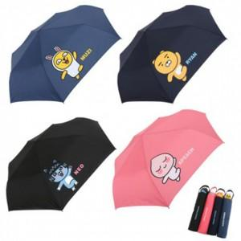

【상세/제작정보】 | 카카오프렌즈 입체 핸들 포인트로 귀엽고 깜찍한 3단 우산

【인쇄/포장옵션】 | 원단인쇄 / 포장불가능

【공급단가】 | 수량 | 50~ | 100~ | 500~ | 1,000~ | 2,000~
*VAT별도 | 단가 | 10,750원 | 10,570원 | 10,320원 | 10,060원 | 9,890원

【상품 URL】 | https://dev.easy1.co.kr:443/src/goods_detail.php?gdno=24074

